注意事項
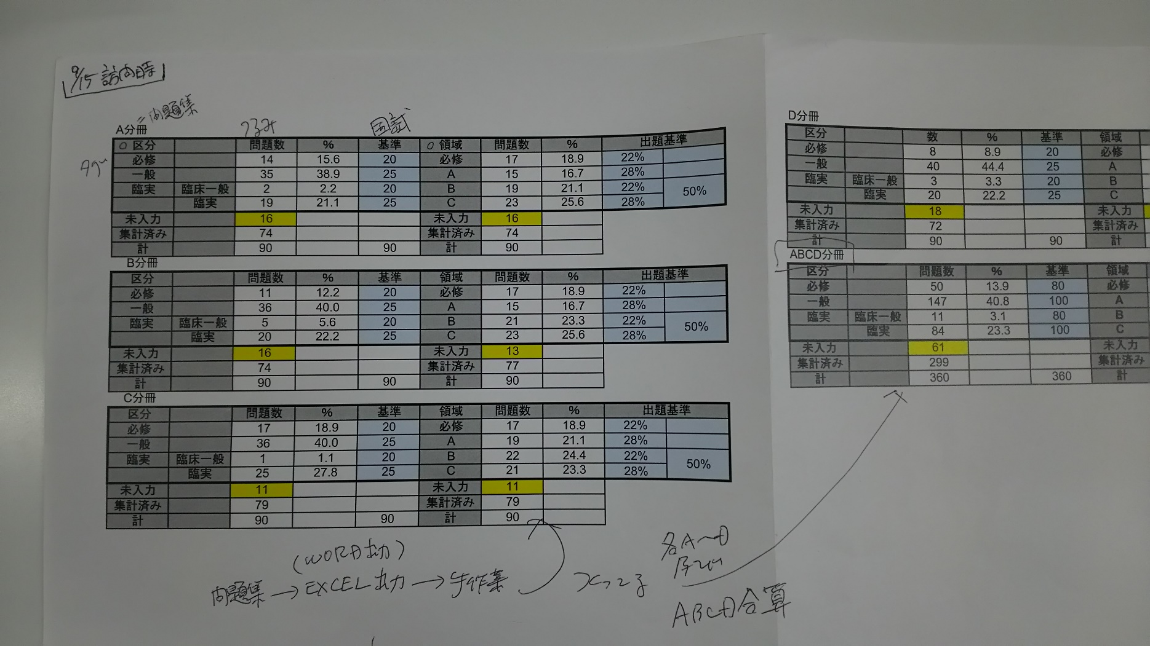
注意事項

1 | 各項目の最大数は、以下の通りとしています。
 | ※リリース後の変更は不可能ではないですが、改修が必要となります。

 | 集計対象のタグ名（種類）の数 例）区分、領域、・・・ | 5
 | 各タグの中身の個数 例）必修、一般、臨実、・・・ | 10
 | 選択可能な問題集の最大数 | 5

2 | 国試の「基準」欄について
 | ［タグマスタ一括登録］シートにタグ内容を貼付する際に
 | 「基準」列に比率（%）を入力すると、その比率に則って件数を計算する
 | ようにしています。

